Лист2
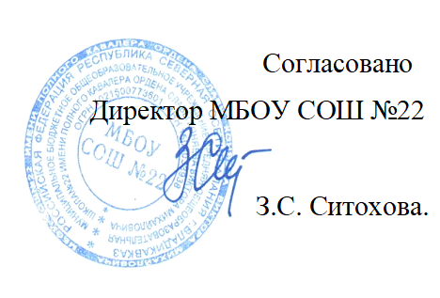


Меню на " 23 " 12 2021г. МБОУ СОШ № 22 г. Владикавказа на 2021год.
Сезон: осенне-зимний
Возрастная категория: 7 - 11 лет
№ п/п | Номер рецептуры № | Наименование блюда | Масса порции, г |  | Пищевая ценность (г) |  |  | Энергетическая ценность (ккал)
 |  |  |  | Цена | Белки, г | Жиры, г | Углеводы, г
1 | 2 | 3 | 4 | 5 | 6 | 7 | 8 | 9
День 4 | Завтрак
 | 14М | Масло сливочное | 10 |  | 0.05 | 7.25 | 0.08 | 65.77
 | 280М/105М | Котлеты из говядины с соусом красным основным и макаронами отварными | 90/40/150 |  | 14.14 | 14.09 | 42.08 | 351.69
 | 473К | Напиток витаминный | 180/12 |  | 0.13 | 0.00 | 12.49 | 50.52
 |  | Булочка с кунжутом | 50 |  | 3.08 | 0.40 | 18.00 | 87.92
 | 338М | Яблоко | 100 |  | 0.40 | 0.30 | 10.30 | 45.50
 |  | Итого: |  | 72.00 | 17.80 | 22.04 | 82.95 | 601.40
 | Обед
 | 24М | Салат из картофеля, кукурузы, огурца соленого, моркови | 60 |  | 0.38 | 1.76 | 1.46 | 23.20
 | 82М | Борщ со свежей капустой и картофелем и сметаной | 200/5 |  | 1.49 | 3.40 | 10.13 | 77.08
 | Акт /171М | Шницель из говядины с макаронами отварными и сливочным маслом | 90/40/5 |  | 16.04 | 14.03 | 41.86 | 357.87
 | 342М | Компот из вишни | 180 |  | 0.56 | 0.08 | 2.89 | 14.53
 |  | Хлеб пшеничный | 40 |  | 3.04 | 0.32 | 19.68 | 93.76
 |  | Хлеб ржаной | 20 |  | 1.32 | 0.24 | 6.68 | 34.16
 |  | Итого: |  | 72.00 | 22.83 | 19.83 | 82.70 | 600.60

